1er Trimestre
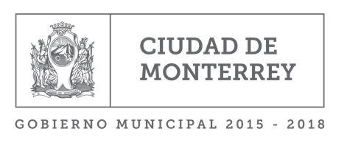
Municipio de la Ciudad de Monterrey
Montos que reciban, obras y acciones a realizar con el FISM DF
Al período Enero - Marzo de 2017

 |  |  |  | Monto que reciban de FISM DF 2016 a Marzo de 2016 |  | $37,448,616.99

Obra o Acción a realizar | Costo | Ubicación |  |  | Metas | Beneficiarios
 |  | Entidad | Municipio | Localidad
Sin Movimientos 1er Trim. 2017

Total a Recibir 2016 | 124,828,723.30

